ДЗ2
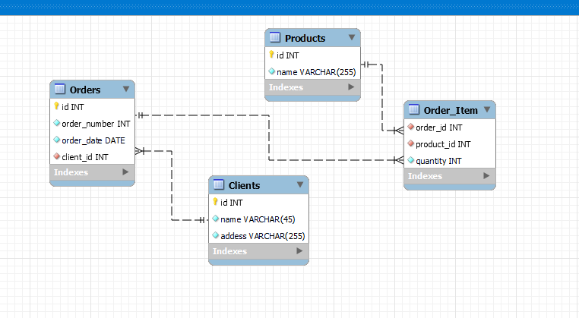
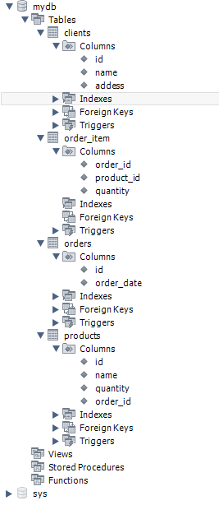
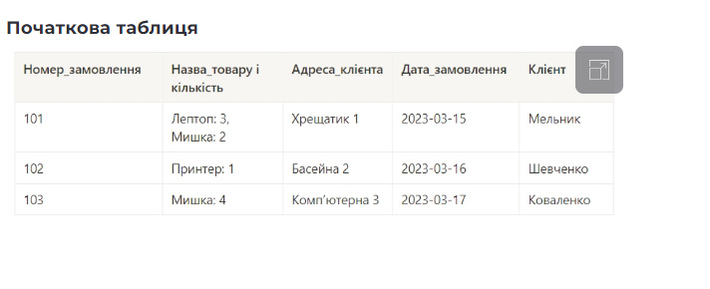
1НФ
order_number | product_name | product_quantity | addess | order_date | client
101 | Лептоп | 3 | Хрещатик 1 | 2023-03-15 | Мельник
101 | Мишка | 2 | Хрещатик 1 | 2023-03-15 | Мельник
102 | Принетер | 1 | Басейна 2 | 2023-03-16 | Шевченко
103 | Мишка | 4 | Комп'ютерна 3 | 2023-03-17 | Коваленко

2НФ
Orders |  |  |  |  | Clients
order_number | product_name | product_quantity | order_date |  | order_number | client | addess
101 | Лептоп | 3 | 2023-03-15 |  | 101 | Мельник | Хрещатик 1
101 | Мишка | 2 | 2023-03-15 |  | 102 | Шевченко | Басейна 2
102 | Принетер | 1 | 2023-03-16 |  | 103 | Коваленко | Комп'ютерна 3
103 | Мишка | 4 | 2023-03-17

3НФ
Products |  |  | Orders |  |  |  |  | Clients |  |  | Order_Item
id | product_name |  | id | order_number | order_date | client_id |  | id | addess | name | order_id | product_id | quantity
1 | Лептоп |  | 1 | 101 | 2023-03-15 | 1 |  | 1 | Хрещатик 1 | Мельник | 1 | 1 | 3
2 | Мишка |  | 2 | 102 | 2023-03-16 | 2 |  | 2 | Басейна 2 | Шевченко | 1 | 2 | 2
3 | Принетер |  | 3 | 103 | 2023-03-17 | 3 |  | 3 | Комп'ютерна 3 | Коваленко | 2 | 3 | 1
 |  |  |  |  |  |  |  |  |  |  | 3 | 2 | 4

